MergeVsQuick
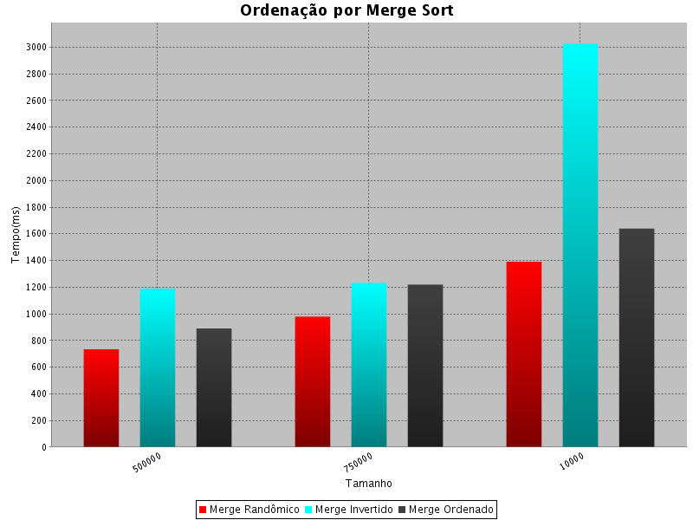
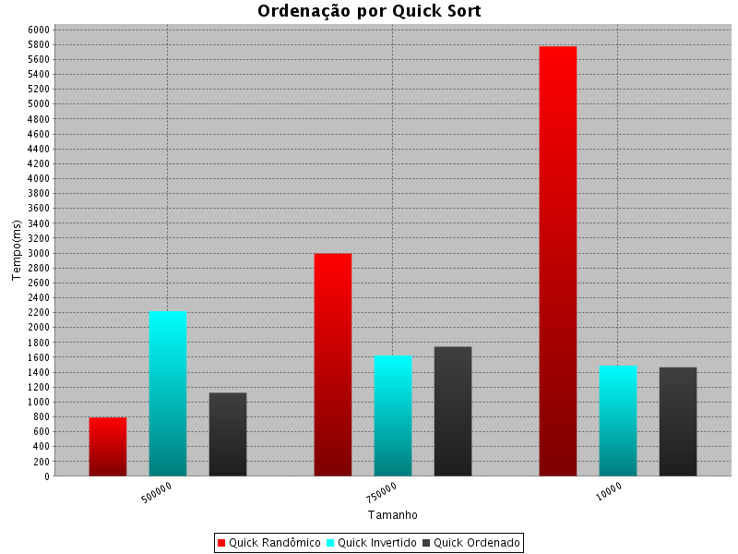
Distribuição dos dados | Algoritmo | Amostras | Tempo (Ms)
Randomico | Heap Sort | 500000 | 905.00
 |  | 750000 | 996.00
 |  | 1000000 | 1241.00
Invertido | Heap Sort | 500000 | 964.00
 |  | 750000 | 854.00
 |  | 1000000 | 1173.00
Ordenado | Heap Sort | 500000 | 543.00
 |  | 750000 | 562.00
 |  | 1000000 | 876.00
Randomico | Merge Sort | 500000 | 734.00
 |  | 750000 | 979.00
 |  | 1000000 | 1391.00
Invertido | Merge Sort | 500000 | 1189.00
 |  | 750000 | 1232.00
 |  | 1000000 | 3027.00
Ordenado | Merge Sort | 500000 | 890.00
 |  | 750000 | 1219.00
 |  | 1000000 | 1639.00
Randomico | Quick Sort | 500000 | 791.00
 |  | 750000 | 2993.00
 |  | 1000000 | 5776.00
Invertido | Quick Sort | 500000 | 2219.00
 |  | 750000 | 1625.00
 |  | 1000000 | 1489.00
Ordenado | Quick Sort | 500000 | 1124.00
 |  | 750000 | 1743.00
 |  | 1000000 | 1467.00
Randomico | Radix Sort | 1000000 | 2702.00
 |  | 750000 | 999.00
 |  | 500000 | 861.00
Invertido | Radix Sort | 500000 | 593.00
 |  | 750000 | 890.00
 |  | 1000000 | 669.00
Ordenado | Radix Sort | 500000 | 1015.00
 |  | 750000 | 936.00
 |  | 1000000 | 611.00

